Danh sách tất cả vaccine
Project Name | Xây dựng Vaxbot - Website đặt lịch nhắc nhở tự động và chatbot AI tư vấn
Module Code | Danh sách tất cả vaccine
 | Hoàn thành | Lỗi | Chưa kiểm tra | Bị chặn | Tổng lần kiểm tra
Round 1 | 10 | 0 | 0 | 0 | 0
Round 2 | 0 | 0 | 0 | 0 | 0

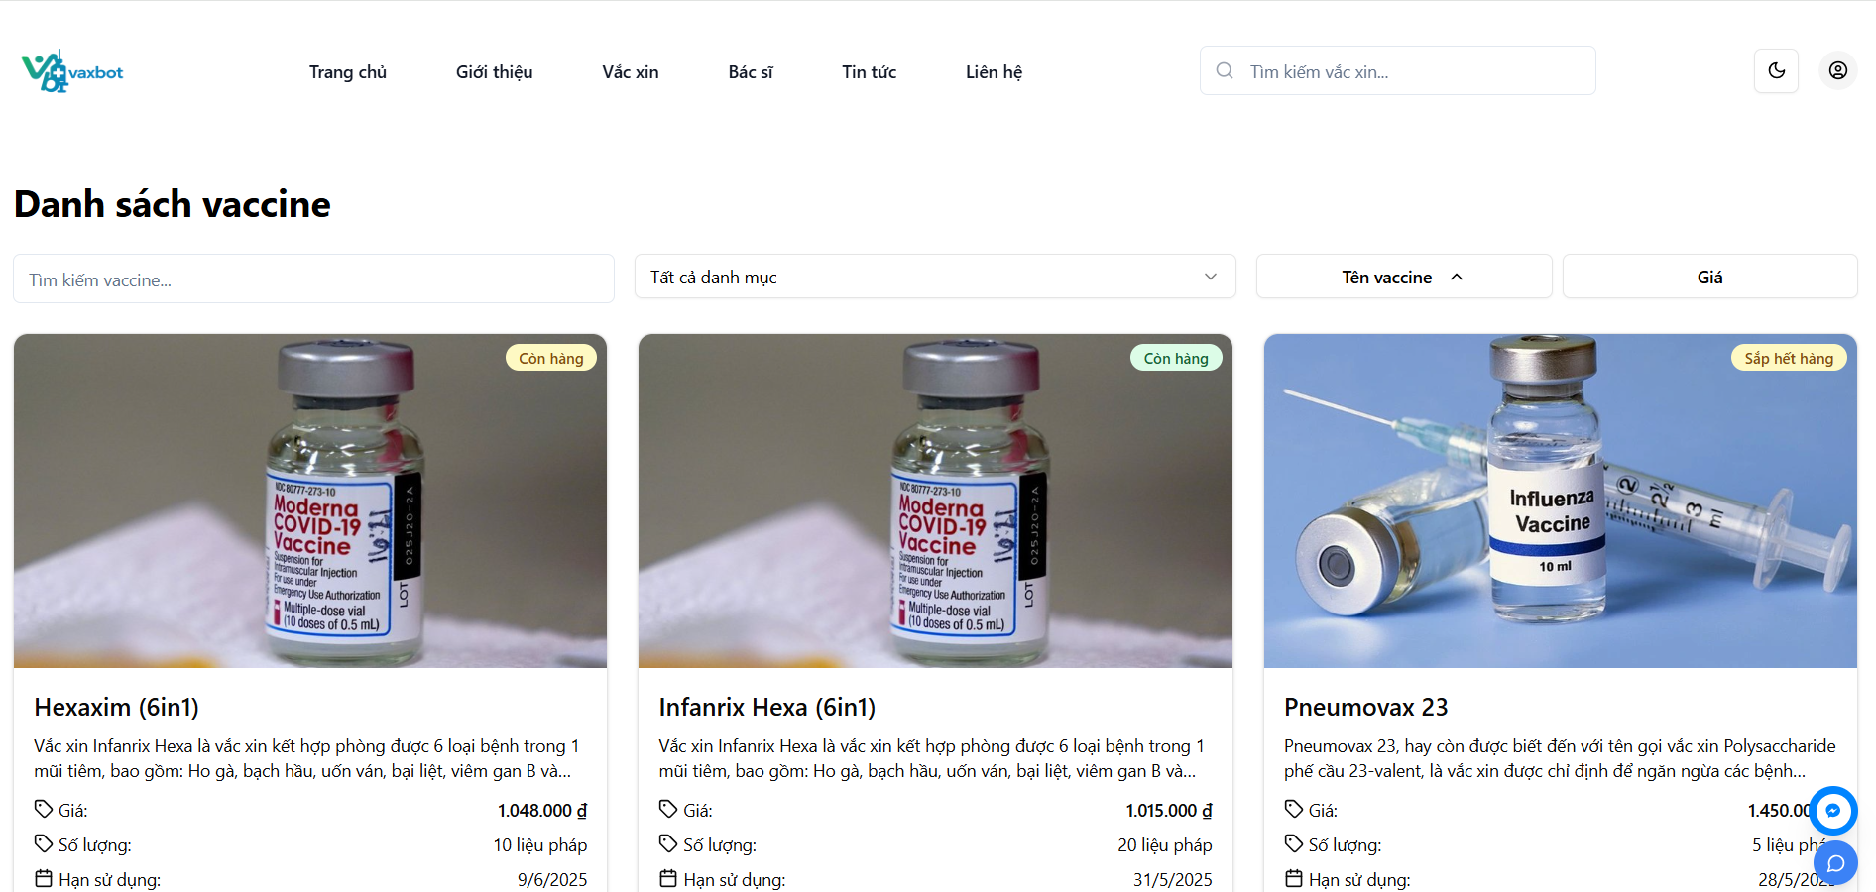

Test Case ID | Mô tả | Quy trình | Điều kiện tiên quyết | Kết quả mong đợi | Kết quả thực tế | Kết quả |  |  | Kết quả |  |  | Chú thích
 |  |  |  |  |  | Trạng thái | Ngày kiểm tra | Người kiểm tra | Trạng thái | Ngày kiểm tra | Người kiểm tra
GUI_SHOW Danh sách tất cả vaccine
GUI-DSTCV01 | [Tìm kiếm] Textbox |  |  | - Text color: black - Status: enable | - Text color: black - Status: enable | Pass | 24/04/2025 | Ly
GUI-DSTCV02 | [Tất cả danh mục] Dropdownlist |  |  | - Text color: black - Status: enable | - Text color: black - Status: enable | Pass | 24/04/2025 | Ly
GUI-DSTCV03 | [Tên vaccine] button |  |  | - Text color: black - Status: enable | - Text color: black - Status: enable | Pass | 24/04/2025 | Ly
GUI-DSTCV04 | [Giá] Button |  |  | - Text color: black - Status: enable | - Text color: black - Status: enable | Pass | 24/04/2025 | Ly
GUI-DSTCV05 | [Danh sách vaccine] label |  |  | - Text color: black - Status: enable | - Text color: black - Status: enable | Pass | 24/04/2025 | Ly
FUNCTION_SHOW Quản lý người dùng
FUNC-DSTCV01 | Kiểm tra lọc theo danh mục | 1. Vào màn hình "Danh sách vaccine". 2. Tùy chọn lọc theo danh mục: Các bệnh theo phế cầu | Đăng nhập bằng tài khoản đã được đăng ký | Hiển thị danh sách vaccine thuộc bộ lọc | Hiển thị danh sách vaccine thuộc bộ lọc | Pass | 24/04/2025 | Ly
FUNC-DSTCV02 | Kiểm tra sắp xếp theo tên vaccine | 1. Vào màn hình "Danh sách vaccine". 2. Nhấn chọn button "Tên vaccine" | Đăng nhập bằng tài khoản đã được đăng ký | Hiển thị danh sách vaccine được sắp xếp theo A-Z hoặc ngược lại | Hiển thị danh sách vaccine được sắp xếp theo A-Z hoặc ngược lại | Pass | 24/04/2025 | Ly
FUNC-DSTCV03 | Kiểm tra sắp xếp theo giá | 1. Vào màn hình "Danh sách vaccine". 2. Nhấn chọn button "Giá" | Đăng nhập bằng tài khoản đã được đăng ký | Hiển thị danh sách vaccine được sắp xếp theo giá tiền từ thấp - cao hoặc ngược lại | Hiển thị danh sách vaccine được sắp xếp theo giá tiền từ thấp - cao hoặc ngược lại | Pass | 24/04/2025 | Ly
FUNC-DSTCV04 | Kiểm tra tìm kiếm vaccine | 1. Vào màn hình "Danh sách vaccine". 2. Nhập từ khóa: 6in1 | Đăng nhập bằng tài khoản đã được đăng ký | Hiển thị kết quả tìm kiếm | Hiển thị kết quả tìm kiếm | Pass | 24/04/2025 | Ly
FUNC-DSTCV05 | Kiểm tra nhấn chọn vào một vaccine | 1. Vào màn hình "Danh sách vaccine". 2. Nhấn chọn một vaccine bất kì | Đăng nhập bằng tài khoản đã được đăng ký | Chuyển hướng tới trang thông tin chi tiết của vaccine đó | Chuyển hướng tới trang thông tin chi tiết của vaccine đó | Pass | 24/04/2025 | Ly

Quản lý lịch sử tiêm chủng
Project Name | Xây dựng Vaxbot - Website đặt lịch nhắc nhở tự động và chatbot AI tư vấn
Module Code | Quản lý lịch sử tiêm chủng
 | Hoàn thành | Lỗi | Chưa kiểm tra | Bị chặn | Tổng lần kiểm tra
Round 1 | 23 | 1 | 0 | 0 | 24
Round 2 | 24 | 0 | 0 | 0 | 1

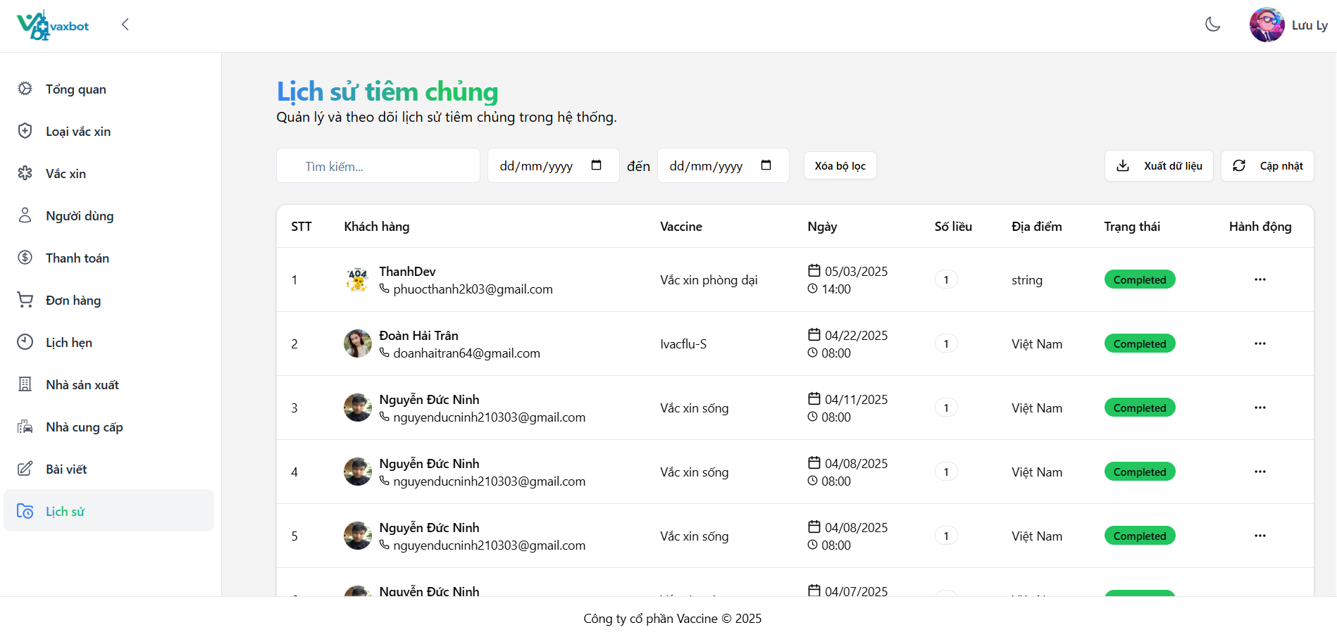

Test Case ID | Mô tả | Quy trình | Điều kiện tiên quyết | Kết quả mong đợi | Kết quả thực tế | Kết quả |  |  | Kết quả |  |  | Chú thích
 |  |  |  |  |  | Trạng thái | Ngày kiểm tra | Người kiểm tra | Trạng thái | Ngày kiểm tra | Người kiểm tra
GUI_SHOW Quản lý lịch sử tiêm chủng
GUI-QLLSTC01 | [Tìm kiếm] Textbox |  |  | - Text color: black - Status: enable | - Text color: black - Status: enable | Pass | 29/04/2025 | Trân
GUI-QLLSTC02 | [mm/dd/yyyy] Textbox |  |  | - Text color: black - Status: enable | - Text color: black - Status: enable | Pass | 29/04/2025 | Trân
GUI-QLLSTC03 | [Xóa bộ lọc] Textbox |  |  | - Text color: black - Status: enable | - Text color: black - Status: enable | Pass | 29/04/2025 | Trân
GUI-QLLSTC04 | [Xuất file] Button |  |  | - Text color: black - Status: enable | - Text color: black - Status: enable | Pass | 29/04/2025 | Trân
GUI-QLLSTC05 | [Cập nhật] Button |  |  | - Text color: black - Status: enable | - Text color: black - Status: enable | Pass | 29/04/2025 | Trân
GUI-QLLSTC06 | [STT] Text |  |  | - Text color: black - Status: enable | - Text color: black - Status: enable | Pass | 29/04/2025 | Trân
GUI-QLLSTC07 | [Khách hàng] Text |  |  | - Text color: black - Status: enable | - Text color: black - Status: enable | Pass | 29/04/2025 | Trân
GUI-QLLSTC08 | [Vaccine] Text |  |  | - Text color: black - Status: enable | - Text color: black - Status: enable | Pass | 29/04/2025 | Trân
GUI-QLLSTC09 | [Ngày] Text |  |  | - Text color: black - Status: enable | - Text color: black - Status: enable | Pass | 29/04/2025 | Trân
GUI-QLLSTC10 | [Số liều] Text |  |  | - Text color: black - Status: enable | - Text color: black - Status: enable | Pass | 29/04/2025 | Trân
GUI-QLLSTC11 | [Địa điểm] Text |  |  | - Text color: black - Status: enable | - Text color: black - Status: enable | Pass | 29/04/2025 | Trân
GUI-QLLSTC12 | [Trạng thái] Text |  |  | - Text color: black - Status: enable | - Text color: black - Status: enable | Pass | 29/04/2025 | Trân
GUI-QLLSTC13 | [Hành động] Text |  |  | - Text color: black - Status: enable | - Text color: black - Status: enable | Pass | 29/04/2025 | Trân
FUNCTION_SHOW Quản lý lịch sử tiêm chủng
FUNC-QLLSTC01 | Tìm kiếm lịch sử tiêm chủng | 1. Đăng nhập vào tài khoản Admin/ nhân viên 2. Vào Dashboard và vào mục Quản lý đơn đặt hàng 3. Vào mục tìm kiếm 4. Nhập tìm kiếm tên vaccine : Ivacflu-S | Đăng nhập vào tài khoản admin/ nhân viên | Xuất hiện lịch sử tiêm chủng đã tìm | Xuất hiện lịch sử tiêm chủng đã tìm | Fail | 29/04/2025 | Trân | Pass | 01/05/2025 | Trân
FUNC-QLLSTC02 | Kiểm tra xuất file Excel | 1. Đăng nhập vào tài khoản Admin/ nhân viên 2. Vào Dashboard và vào mục Quản lý lịch sử tiêm chủng 3. Nhấn vào button "Xuất Excel" | Đăng nhập vào tài khoản admin / nhân viên | Xuất thành công | Xuất thành công | Pass | 29/04/2025 | Trân
FUNC-QLLSTC03 | Kiểm tra dữ liệu ở file Excel | 1. Đăng nhập vào tài khoản Admin/ nhân viên 2. Vào Dashboard và vào mục Quản lý lịch sử tiêm chủng 3. Nhấn vào button "Xuất Excel" 4. Mở file Excel | Đăng nhập vào tài khoản admin/ nhân viên | Dữ liệu hiển thị đúng vị trí và đồng bộ với website | Dữ liệu hiển thị đúng vị trí và đồng bộ với website | Pass | 29/04/2025 | Trân
FUNC-QLLSTC04 | Tìm kiếm lịch sử tiêm chủng sau ngày 04/22/2025 | 1. Đăng nhập vào tài khoản Admin/ nhân viên 2. Vào Dashboard và vào mục Quản lý lịch sử tiêm chủng 3. Vào mục ( mm/dd/yyyy) thứ nhất 4. Nhập tìm kiếm: 04/22/2025 | Đăng nhập vào tài khoản admin / nhân viên | Xuất hiện lịch tiêm chủng sau ngày 04/22/2025 | Xuất hiện lịch tiêm chủng sau ngày 04/22/2025 | Pass | 29/04/2025 | Trân
FUNC-QLLSTC05 | Tìm kiếm lịch sử tiêm chủng trước ngày 04/22/2025 | 1. Đăng nhập vào tài khoản Admin/ nhân viên 2. Vào Dashboard và vào mục Quản lý lịch sử tiêm chủng 3. Vào mục ( mm/dd/yyyy) thứ hai 4. Nhập tìm kiếm: 04/22/2025 | Đăng nhập vào tài khoản admin/ nhân viên | Xuất hiện lịch tiêm chủng trước ngày 04/22/2025 | Xuất hiện lịch tiêm chủng trước ngày 04/22/2025 | Pass | 29/04/2025 | Trân
FUNC-QLLSTC06 | Tìm kiếm lịch sử tiêm chủng từ ngày 04/05/2025 đến 04/12/2025 | 1. Đăng nhập vào tài khoản Admin/ nhân viên 2. Vào Dashboard và vào mục Quản lý lịch sử tiêm chủng 3. Vào mục ( mm/dd/yyyy) đến ( mm/dd/yyyy) 4. Nhập tìm kiếm: 04/05/2025 đến 04/12/2025 | Đăng nhập vào tài khoản admin/ nhân viên | Xuất hiện lịch tiêm chủng ngày 04/05/2025 đến 04/12/2025 | Xuất hiện lịch tiêm chủng ngày 04/05/2025 đến 04/12/2025 | Pass | 29/04/2025 | Trân
FUNC-QLLSTC07 | Tìm kiếm lịch sử tiêm chủng từ ngày 04/22/2025 đến 04/10/2025 | 1. Đăng nhập vào tài khoản Admin/ nhân viên 2. Vào Dashboard và vào mục Quản lý lịch sử tiêm chủng 3. Vào mục ( mm/dd/yyyy) đến ( mm/dd/yyyy) 4. Nhập tìm kiếm: 04/22/2025 đến 04/10/2025 | Đăng nhập vào tài khoản admin/ nhân viên | Không xuất hiện lịch sử tiêm chủng | Không xuất hiện lịch sử tiêm chủng | Pass | 29/04/2025 | Trân
FUNC-QLLSTC08 | Xóa bộ lọc | 1. Đăng nhập vào tài khoản Admin/ nhân viên 2. Vào Dashboard và vào mục Quản lý lịch sử tiêm chủng 3. Vào mục ( mm/dd/yyyy) đến ( mm/dd/yyyy) 4. Nhập tìm kiếm: 04/05/2025 đến 04/12/2025 5. Nhấn button "Xóa bộ lọc" | Đăng nhập vào tài khoản admin/ nhân viên | Xóa bộ lọc thành công | Xóa bộ lọc thành công | Pass | 29/04/2025 | Trân
FUNC-QLLSTC09 | In chứng nhận tiêm chủng | 1. Đăng nhập vào tài khoản Admin/ nhân viên 2. Vào Dashboard và vào mục Quản lý lịch sử tiêm chủng 3. Nhấn icon "..." 4. Nhấn vào "In chứng nhận" | Đăng nhập vào tài khoản admin/ nhân viên | Xuất hiện chứng nhận và in | Xuất hiện chứng nhận và in | Pass | 29/04/2025 | Trân
FUNC-QLLSTC10 | Tải chứng nhận | 1. Đăng nhập vào tài khoản Admin/ nhân viên 2. Vào Dashboard và vào mục Quản lý lịch sử tiêm chủng 3. Nhấn icon "..." 4. Nhấn vào "Tải chứng nhận" | Đăng nhập vào tài khoản admin/ nhân viên | Tải thành công | Tải thành công | Pass | 29/04/2025 | Trân
FUNC-QLLSTC11 | Kiểm tra cập nhật dữ liệu | 1. Nhấn chọn button "Cập nhật". | Đăng nhập bằng tài khoản admin/nhân viên | "Dữ liệu mới đã được cập nhật" | "Dữ liệu mới đã được cập nhật" | Pass | 29/04/2025 | Trân

Quản lý thông tin cá nhân
 | Xây dựng Vaxbot - Website đặt lịch nhắc nhở tự động và chatbot AI tư vấn
Module Code | Quản lý thông tin cá nhân
 | Hoàn thành | Lỗi | Chưa kiểm tra | Bị chặn | Tổng lần kiểm tra
Round 1 | 15 | 7 | 0 | 0 | 22
Round 2 | 22 | 0 | 0 | 0 | 7
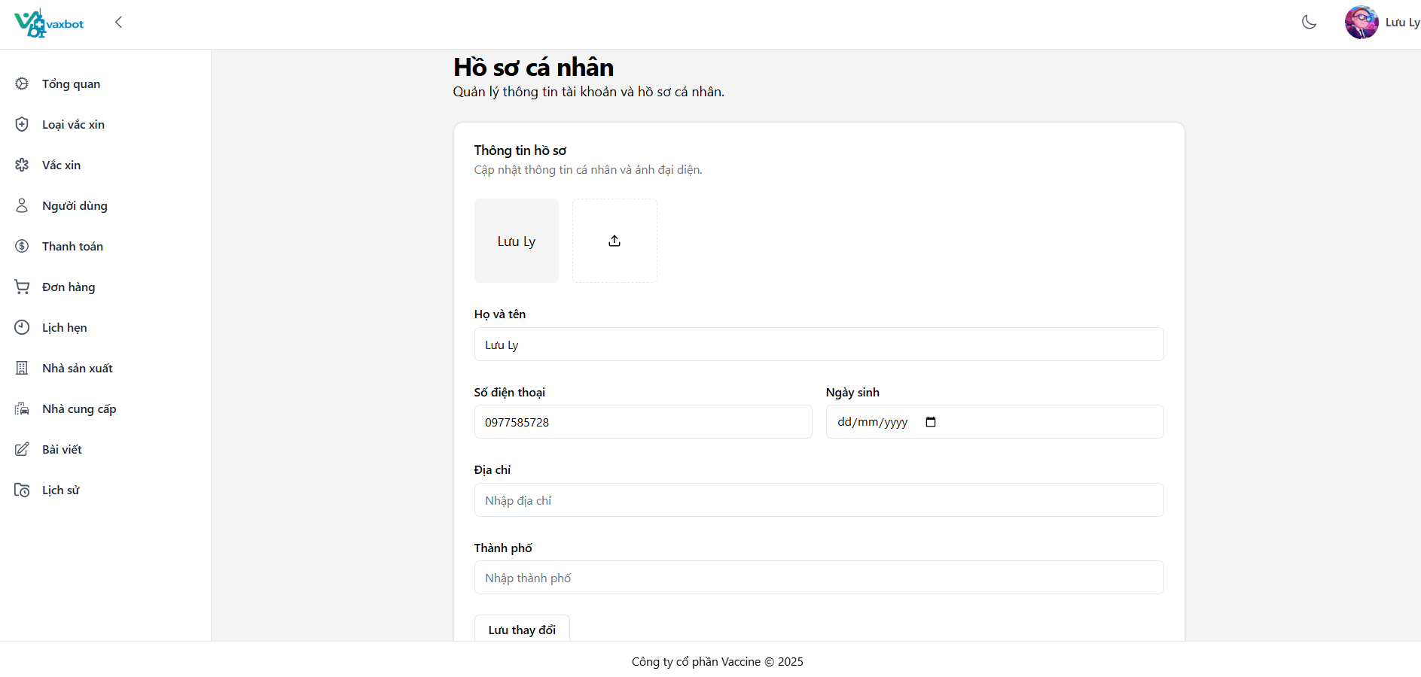

Test Case ID | Mô tả | Quy trình | Điều kiện tiên quyết | Kết quả mong đợi | Kết quả thực tế | Kết quả |  |  | Kết quả |  |  | Chú thích
 |  |  |  |  |  | Trạng thái | Ngày kiểm tra | Người kiểm tra | Trạng thái | Ngày kiểm tra | Người kiểm tra
GUI_SHOW Quản lý thông tin cá nhân
GUI-QLTTCN01 | [Ảnh] Image |  |  | - Label: white - Status: enable | - Label: white - Status: enable | Pass | 30/04/2025 | Trân
GUI-QLTTCN02 | [Họ và tên] Text |  |  | - Text color: black - Status: enable | - Text color: black - Status: enable | Pass | 30/04/2025 | Trân
GUI-QLTTCN03 | [Số điện thoại]Text |  |  | - Text color: black - Status: enable | - Text color: black - Status: enable | Pass | 30/04/2025 | Trân
GUI-QLTTCN04 | [Ngày sinh]Text |  |  | - Text color: black - Status: enable | - Text color: black - Status: enable | Pass | 30/04/2025 | Trân
GUI-QLTTCN05 | [Địa Chỉ] Text |  |  | - Text color: black - Status: enable | - Text color: black - Status: enable | Pass | 30/04/2025 | Trân
GUI-QLTTCN06 | [Thành phố] Text |  |  | - Text color: black - Status: enable | - Text color: black - Status: enable | Pass | 30/04/2025 | Trân
GUI-QLTTCN07 | [Lưu thay đổi] Button |  |  | - Text color: black - Status: enable | - Text color: black - Status: enable | Pass | 30/04/2025 | Trân
FUNCTION_SHOW Quản lý thông tin cá nhân
FUNC-QLTTCN01 | Chỉnh sửa tất cả thông tin cá nhân | 1.Đăng nhập vào tài khoản 2. Nhấn vào tên tài khoản góc trên phải 3. Nhấn vào ảnh để đổi ảnh 4. Nhập trường "Tên": Đoàn Hải Trân 5. Nhập trường "Số điện thoại": 0934998645 6. Nhập trường "Ngày sinh": 09/12/2003 7. Nhập trường "Địa chỉ": Ngũ Hành Sơn 8. Nhập trường "Thành phố": Đà Nẵng 9. Nhấn button "Lưu thay đổi" | Đăng nhập thành công | Thông báo "Cập nhật tài khoản thành công!" | Thông báo "Cập nhật tài khoản thành công!" | Pass | 30/04/2025 | Trân
FUNC-QLTTCN02 | Chỉnh sửa trường "Tên" của thông tin cá nhân | 1.Đăng nhập vào tài khoản 2. Nhấn vào tên tài khoản góc trên phải 3. Chỉnh sửa trường "Tên": Đoàn Hải Trân ĐN 4. Nhấn button "Lưu thay đổi" | Đăng nhập thành công | Thông báo "Cập nhật tài khoản thành công!" | Thông báo "Cập nhật tài khoản thành công!" | Pass | 30/04/2025 | Trân
FUNC-QLTTCN03 | Chỉnh sửa trường "Số điện thoại" ít hơn 10 số của thông tin cá nhân | 1.Đăng nhập vào tài khoản 2. Nhấn vào tên tài khoản góc trên phải 3. Chỉnh sửa trường "Số điện thoại": 093499864 4. Nhấn button "Lưu thay đổi" | Đăng nhập thành công | Thông báo Số điện thoại là bắt buộc và phải có 10 số | Thông báo phone must match /^[\+]?[(]?[0-9]{3}[)]?[-\s\.]?[0-9]{3}[-\s\.]?[0-9]{4,6}$/ regular expression | Fail | 30/04/2025 | Trân | Pass | 02/05/2025 | Trân
FUNC-QLTTCN04 | Chỉnh sửa trường "Số điện thoại" nhiều hơn 10 số của thông tin cá nhân | 1.Đăng nhập vào tài khoản 2. Nhấn vào tên tài khoản góc trên phải 3.Chỉnh sửa trường "Số điện thoại": 09349986456 4. Nhấn button "Lưu thay đổi" | Đăng nhập thành công | Thông báo Số điện thoại là bắt buộc và phải có 10 số | Thông báo "Cập nhật tài khoản thành công!" | Fail | 30/04/2025 | Trân | Pass | 02/05/2025 | Trân
FUNC-QLTTCN05 | Chỉnh sửa trường "Số điện thoại" đúng định dạng của thông tin cá nhân | 1.Đăng nhập vào tài khoản 2. Nhấn vào tên tài khoản góc trên phải 3.Chỉnh sửa trường "Số điện thoại": 0932448649 4. Nhấn button "Lưu thay đổi" | Đăng nhập thành công | Thông báo "Cập nhật tài khoản thành công!" | Thông báo "Cập nhật tài khoản thành công!" | Pass | 30/04/2025 | Trân
FUNC-QLTTCN06 | Chỉnh sửa trường "Địa chỉ" của thông tin cá nhân | 1.Đăng nhập vào tài khoản 2. Nhấn vào tên tài khoản góc trên phải 3. Chỉnh sửa trường "Địa chỉ": Sơn Trà 4. Nhấn button "Lưu thay đổi" | Đăng nhập thành công | Thông báo "Cập nhật tài khoản thành công!" | Thông báo "Cập nhật tài khoản thành công!" | Pass | 30/04/2025 | Trân
FUNC-QLTTCN07 | Chỉnh sửa trường "Thành phố" của thông tin cá nhân | 1.Đăng nhập vào tài khoản 2. Nhấn vào tên tài khoản góc trên phải 3.Chỉnh sửa trường "Thành phố": Hà Nội 4. Nhấn button "Lưu thay đổi" | Đăng nhập thành công | Thông báo "Cập nhật tài khoản thành công!" | Thông báo "Cập nhật tài khoản thành công!" | Pass | 30/04/2025 | Trân
FUNC-QLTTCN08 | Chỉnh sửa trường "Ngày sinh" của thông tin cá nhân | 1.Đăng nhập vào tài khoản 2. Nhấn vào tên tài khoản góc trên phải 3. Chỉnh sửa trường "Ngày sinh": 12/12/2003 4. Nhấn button "Lưu thay đổi" | Đăng nhập thành công | Thông báo "Cập nhật tài khoản thành công!" | Thông báo "Cập nhật tài khoản thành công!" | Pass | 30/04/2025 | Trân
FUNC-QLTTCN09 | Để trống trường "Tên" của thông tin cá nhân | 1.Đăng nhập vào tài khoản 2. Nhấn vào tên tài khoản góc trên phải 3. Nhấn vào ảnh để đổi ảnh 4. Để trống trường "Tên" 5. Nhập trường "Số điện thoại": 0934998645 6. Nhập trường "Ngày sinh": 09/12/2003 7. Nhập trường "Địa chỉ": Ngũ Hành Sơn 8. Nhập trường "Thành phố": Đà Nẵng 9. Nhấn button "Lưu thay đổi" | Đăng nhập thành công | Không để trống trường tên | Không xuất hiện thông báo | Fail | 30/04/2025 | Trân | Pass | 02/05/2025 | Trân
FUNC-QLTTCN10 | Để trống trường "Số điện thoại" của thông tin cá nhân | 1.Đăng nhập vào tài khoản 2. Nhấn vào tên tài khoản góc trên phải 3. Nhấn vào ảnh để đổi ảnh 4. Nhập trường "Tên": Đoàn Hải Trân 5. Để trống trường "Số điện thoại" 6. Nhập trường "Ngày sinh": 09/12/2003 7. Nhập trường "Địa chỉ": Ngũ Hành Sơn 8. Nhập trường "Thành phố": Đà Nẵng 9. Nhấn button "Lưu thay đổi" | Đăng nhập thành công | Thông báo Số điện thoại là bắt buộc và phải có 10 số | Thông báo phone must match /^[\+]?[(]?[0-9]{3}[)]?[-\s\.]?[0-9]{3}[-\s\.]?[0-9]{4,6}$/ regular expression | Fail | 30/04/2025 | Trân | Pass | 02/05/2025 | Trân
FUNC-QLTTCN11 | Để trống trường "Địa chỉ" của thông tin cá nhân | 1.Đăng nhập vào tài khoản 2. Nhấn vào tên tài khoản góc trên phải 3. Nhấn vào ảnh để đổi ảnh 4. Nhập trường "Tên": Đoàn Hải Trân 5. Nhập trường "Số điện thoại": 0934998645 6. Nhập trường "Ngày sinh": 09/12/2003 7. Để trống trường "Địa chỉ" 8. Nhập trường "Thành phố": Đà Nẵng 9. Nhấn button "Lưu thay đổi" | Đăng nhập thành công | Thông báo địa chỉ không được để trống | Thông báo địa chỉ không được để trống | Pass | 30/04/2025 | Trân
FUNC-QLTTCN12 | Để trống trường "Thành phố" của thông tin cá nhân | 1.Đăng nhập vào tài khoản 2. Nhấn vào tên tài khoản góc trên phải 3. Nhấn vào ảnh để đổi ảnh 4. Nhập trường "Tên": Đoàn Hải Trân 5. Nhập trường "Số điện thoại": 0934998645 6. Nhập trường "Ngày sinh": 09/12/2003 7. Nhập trường "Địa chỉ": Ngũ Hành Sơn 8. Để trống trường "Thành phố" 9. Nhấn button "Lưu thay đổi" | Đăng nhập thành công | Thông báo thành phố không được để trống | Thông báo thành phố không được để trống | Pass | 30/04/2025 | Trân
FUNC-QLTTCN13 | Chỉnh sửa trường "Ngày sinh" của thông tin cá nhân lớn hơn năm hiện tại | 1.Đăng nhập vào tài khoản 2. Nhấn vào tên tài khoản góc trên phải 3. Chỉnh sửa trường "Ngày sinh": 12/12/2026 4. Nhấn button "Lưu thay đổi" | Đăng nhập thành công | Thông báo Ngày sinh không được lớn hơn ngày hiện tại | Thông báo "Cập nhật tài khoản thành công!" | Fail | 30/04/2025 | Trân | Pass | 02/05/2025 | Trân
FUNC-QLTTCN14 | Chỉnh sửa trường "Tên" của thông tin cá nhân có số | 1.Đăng nhập vào tài khoản 2. Nhấn vào tên tài khoản góc trên phải 3. Chỉnh sửa trường "Tên": Đoàn Hải Trân 12 4. Nhấn button "Lưu thay đổi" | Đăng nhập thành công | Thông báo tên không có số và kí tự đặc biệt | Thông báo "Cập nhật tài khoản thành công!" | Fail | 30/04/2025 | Trân | Pass | 02/05/2025 | Trân
FUNC-QLTTCN15 | Chỉnh sửa trường "Tên" của thông tin cá nhân có kí tự đặc biệt | 1.Đăng nhập vào tài khoản 2. Nhấn vào tên tài khoản góc trên phải 3. Chỉnh sửa trường "Tên": Đoàn Hải Trân * 4. Nhấn button "Lưu thay đổi" | Đăng nhập thành công | Thông báo tên không có số và kí tự đặc biệt | Thông báo "Cập nhật tài khoản thành công!" | Fail | 30/04/2025 | Trân | Pass | 02/05/2025 | Trân

Báo cáo thống kê
Project Name | Xây dựng Vaxbot - Website đặt lịch nhắc nhở tự động và chatbot AI tư vấn
Module Code | Báo cáo thống kê
 | Hoàn thành | Lỗi | Chưa kiểm tra | Bị chặn | Tổng lần kiểm tra
Round 1 | 11 | 0 | 0 | 0 | 0
Round 2
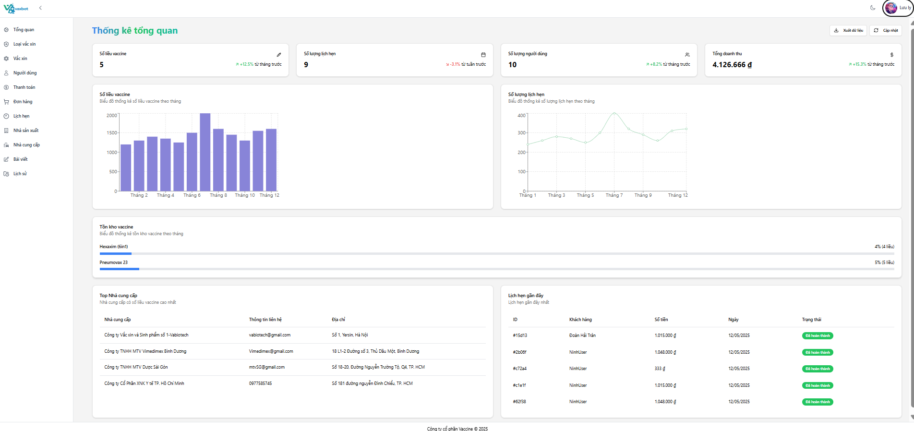

Test Case ID | Mô tả | Quy trình | Điều kiện tiên quyết | Kết quả mong đợi | Kết quả thực tế | Kết quả |  |  | Kết quả |  |  | Chú thích
 |  |  |  |  |  | Trạng thái | Ngày kiểm tra | Người kiểm tra | Trạng thái | Ngày kiểm tra | Người kiểm tra
GUI_SHOW Báo cáo thống kê
GUI-DSTCV01 | [Số liều vaccine] Label |  |  | - Text color: black - Status: enable | - Text color: black - Status: enable | Pass | 04/05/2025 | Ly
GUI-DSTCV02 | [Số lượng lịch hẹn] Label |  |  | - Text color: black - Status: enable | - Text color: black - Status: enable | Pass | 04/05/2025 | Ly
GUI-DSTCV03 | [Số lượng người dùng] Label |  |  | - Text color: black - Status: enable | - Text color: black - Status: enable | Pass | 04/05/2025 | Ly
GUI-DSTCV04 | [Doanh thu] Label |  |  | - Text color: black - Status: enable | - Text color: black - Status: enable | Pass | 04/05/2025 | Ly
FUNCTION_SHOW Báo cáo thống kê
FUNC-DSTCV01 | Kiểm tra button "Cập nhật" | 1. Vào màn hình "Tổng quan". 2. Nhấn chọn button "Cập nhật" | Đăng nhập vào tài khoản admin/ nhân viên | Hiển thị dữ liệu cập nhật mới nhất | Hiển thị dữ liệu cập nhật mới nhất | Pass | 04/05/2025 | Ly
FUNC-DSTCV02 | Kiểm tra button "Xuất dữ liệu" | 1. Vào màn hình "Tổng quan". 2. Nhấn chọn button "Xuất dữ liệu" | Đăng nhập vào tài khoản admin/ nhân viên | Xuất file excel thành công | Xuất file excel thành công | Pass | 04/05/2025 | Ly
FUNC-DSTCV03 | Kiểm tra dữ liệu trong file excel đã xuất | 1. Vào màn hình "Tổng quan". 2. Nhấn chọn button "Xuất dữ liệu" 3. Mở file excel | Đăng nhập vào tài khoản admin/ nhân viên | Kết quả đồng bộ với dữ liệu web | Kết quả đồng bộ với dữ liệu web | Pass | 04/05/2025 | Ly
FUNC-DSTCV04 | Kiểm tra dữ liệu hiển thị ở "Số liều vaccine" | 1. Vào màn hình "Tổng quan". 2. Kiểm tra dữ liệu đang hiển thị | Đăng nhập vào tài khoản admin/ nhân viên | Hiển thị dữ liệu thực tế của website | Hiển thị dữ liệu thực tế của website | Pass | 05/05/2025 | Ly
FUNC-DSTCV05 | Kiểm tra dữ liệu hiển thị ở "Số lượng lịch hẹn" | 1. Vào màn hình "Tổng quan". 2. Kiểm tra dữ liệu đang hiển thị | Đăng nhập vào tài khoản admin/ nhân viên | Hiển thị dữ liệu thực tế của website | Hiển thị dữ liệu thực tế của website | Pass | 06/05/2025 | Ly
FUNC-DSTCV06 | Kiểm tra dữ liệu hiển thị ở "Số lượng người dùng" | 1. Vào màn hình "Tổng quan". 2. Kiểm tra dữ liệu đang hiển thị | Đăng nhập vào tài khoản admin/ nhân viên | Hiển thị dữ liệu thực tế của website | Hiển thị dữ liệu thực tế của website | Pass | 07/05/2025 | Ly
FUNC-DSTCV07 | Kiểm tra dữ liệu hiển thị ở "Doanh thu" | 1. Vào màn hình "Tổng quan". 2. Kiểm tra dữ liệu đang hiển thị | Đăng nhập vào tài khoản admin/ nhân viên | Hiển thị dữ liệu thực tế của website | Hiển thị dữ liệu thực tế của website | Pass | 08/05/2025 | Ly

Lấy lại mật khẩu
Project Name | Xây dựng Vaxbot - Website đặt lịch nhắc nhở tự động và chatbot AI tư vấn
Module Code | Lấy lại mật khẩu
 | Hoàn thành | Lỗi | Chưa kiểm tra | Bị chặn | Tổng lần kiểm tra
Round 1 | 16 | 3 | 0 | 0 | 19
Round 2 | 19 | 0 | 0 | 0 | 3

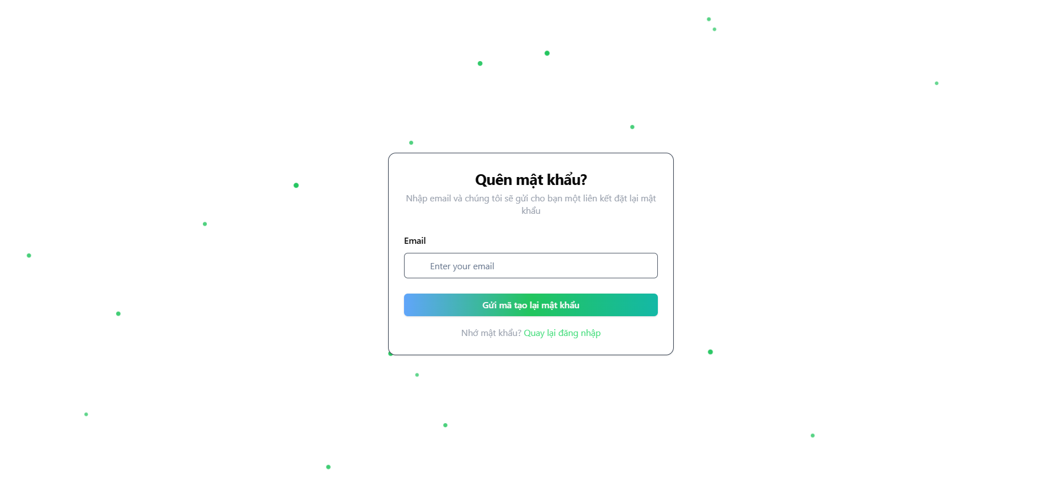

Test Case ID | Mô tả |  | Điều kiện tiên quyết | Kết quả mong đợi | Kết quả thực tế | Kết quả |  |  | Kết quả |  |  | Chú thích
 |  | Quy trình |  |  |  | Trạng thái | Ngày kiểm tra | Người kiểm tra | Trạng thái | Ngày kiểm tra | Người kiểm tra
GUI_SHOW Lấy lại mật khẩu
GUI-LLMK01 | [Email] Textbox |  |  | - Text color: black - Status: enable | - Text color: black - Status: enable | Pass | 05/05/2025 | Trân
GUI-LLMK02 | [Gửi mã tạo lại mật khẩu] Button |  |  | - Text color: white - Status: enable | - Text color: white - Status: enable | Pass | 05/05/2025 | Trân
GUI-LLMK03 | [Quay lại trang Đăng nhập] Link button |  |  | - Text color: green - Status: enable | - Text color: green - Status: enable | Pass | 05/05/2025 | Trân
GUI-LLMK04 | [Mật khẩu mới] Textbox |  |  | - Text color: black - Status: enable | - Text color: black - Status: enable | Pass | 05/05/2025 | Trân
GUI-LLMK05 | [Xác nhận mật khẩu mới] Textbox |  |  | - Text color: black - Status: enable | - Text color: black - Status: enable | Pass | 05/05/2025 | Trân
GUI-LLMK06 | [Đặt lại mật khẩu] Button |  |  | - Text color: white - Status: enable | - Text color: white - Status: enable | Pass | 05/05/2025 | Trân
GUI-LLMK07 | [Đăng nhập] Link button |  |  | - Text color: green - Status: enable | - Text color: green - Status: enable | Pass | 05/05/2025 | Trân
FUNCTION_SHOW Lấy lại mật khẩu
FUNC-LLMK01 | Nhập đúng email để đổi mật khẩu | 1. Tại trang đăng nhập 2. Nhấn vào nút quên mật khẩu 3. Nhập Email: doanhaitran64@gmail.com 4. Nhấn nút gửi link đặt lại | Truy cập vào hệ thống | Xuất hiện thông báo được gửi đến Email của bạn | Xuất hiện thông báo được gửi đến Email của bạn | Pass | 05/05/2025 | Trân
FUNC-LLMK02 | Nhập Email không tồn tại | 1. Tại trang đăng nhập 2. Nhấn vào nút quên mật khẩu 3. Nhập Email: abc@gmail.com 4. Nhấn nút gửi link đặt lại | Truy cập vào hệ thống | Xuất hiện thống báo " Email không tồn tại" | Xuất hiện thông báo "Cannot POST /auth/refresh-token" | Fail | 05/05/2025 | Trân | Pass | 07/05/2025 | Trân
FUNC-LLMK03 | Để trống Email | 1. Tại trang đăng nhập 2. Nhấn vào nút quên mật khẩu 3. Để trống Email 4. Nhấn nút gửi link đặt lại | Truy cập vào hệ thống | Xuất hiện thông báo "Email không hợp lệ" | Xuất hiện thông báo "Email không hợp lệ" | Pass | 05/05/2025 | Trân
FUNC-LLMK04 | Nhập đúng Email và đúng mật khẩu và mật khẩu xác thực | 1. Tại trang đăng nhập 2. Nhấn vào nút quên mật khẩu 3. Nhập Email: doanhaitran64@gmail.com 4. Nhấn nút gửi link đặt lại 5. Vào Gmail bấm vào " Đặt lại mật khẩu" 6. Dẫn đến trang " Đặt lại mật khẩu " 7. Nhập mật khẩu mới: Tran123@ 8. Nhập xác nhận mật khẩu mới: Tran123@ 9. Nhấn " Đặt lại mật khẩu" | Truy cập vào hệ thống | Xuất hiện thông báo đã đổi mật khẩu thành công | Xuất hiện thông báo "Mật khẩu phải dài ít nhất 6 ký tự, chứa ít nhất một chữ cái viết hoa và một số" | Fail | 05/05/2025 | Trân | Pass | 07/05/2025 | Trân
FUNC-LLMK05 | Nhập đúng Email, mật khẩu và mật khẩu xác thực khác nhau | 1. Tại trang đăng nhập 2. Nhấn vào nút quên mật khẩu 3. Nhập Email: doanhaitran64@gmail.com 4. Nhấn nút gửi link đặt lại 5. Vào Gmail bấm vào " Đặt lại mật khẩu" 6. Dẫn đến trang " Đặt lại mật khẩu " 7. Nhập mật khẩu mới: Tran123@ 8. Nhập xác nhận mật khẩu mới: Tran123 9. Nhấn " Đặt lại mật khẩu" | Truy cập vào hệ thống | Xuất hiện thông báo "Mật khẩu không khớp" | Xuất hiện thông báo "Mật khẩu không khớp" | Pass | 05/05/2025 | Trân
FUNC-LLMK06 | Nhập đúng Email và trống mật khẩu và trống mật khẩu xác thực | 1. Tại trang đăng nhập 2. Nhấn vào nút quên mật khẩu 3. Nhập Email: doanhaitran64@gmail.com 4. Nhấn nút gửi link đặt lại 5. Vào Gmail bấm vào " Đặt lại mật khẩu" 6. Dẫn đến trang " Đặt lại mật khẩu " 7. Để trống nhập mật khẩu mới 8. Để trống nhập xác nhận mật khẩu mới 9. Nhấn " Đặt lại mật khẩu" | Truy cập vào hệ thống | Xuất hiện thông báo " Mật khẩu là bắt buộc" | Xuất hiện thông báo " Mật khẩu là bắt buộc" | Pass | 05/05/2025 | Trân
FUNC-LLMK07 | Nhập đúng Email và mật khẩu và trống mật khẩu xác thực | 1. Tại trang đăng nhập 2. Nhấn vào nút quên mật khẩu 3. Nhập Email: doanhaitran64@gmail.com 4. Nhấn nút gửi link đặt lại 5. Vào Gmail bấm vào " Đặt lại mật khẩu" 6. Dẫn đến trang " Đặt lại mật khẩu " 7. Nhập mật khẩu mới: Tran123! 8. Để trống xác nhận mật khẩu mới 9. Nhấn " Đặt lại mật khẩu" | Truy cập vào hệ thống | Xuất hiện thông báo " Mật khẩu là bắt buộc" | Xuất hiện thông báo " Mật khẩu là bắt buộc" | Pass | 05/05/2025 | Trân
FUNC-LLMK08 | Nhập đúng Email và mật khẩu thiếu kí tự đặc biệt | 1. Tại trang đăng nhập 2. Nhấn vào nút quên mật khẩu 3. Nhập Email: doanhaitran64@gmail.com 4. Nhấn nút gửi link đặt lại 5. Vào Gmail bấm vào " Đặt lại mật khẩu" 6. Dẫn đến trang " Đặt lại mật khẩu " 7. Nhập mật khẩu mới: Tran123 8. Nhập xác nhận mật khẩu mới: Tran123 9. Nhấn " Đặt lại mật khẩu" | Truy cập vào hệ thống | Sẽ hiển thị thông báo " Thiếu kí tự đặc biệt, đủ 6 kí tự, có kí tự in hoa, và ít nhất 1 số" | Xuất hiện thông báo "Đặt lại mật khẩu thành công." | Fail | 05/05/2025 | Trân | Pass | 07/05/2025 | Trân
FUNC-LLMK09 | Nhập đúng Email và mật khẩu thiếu kí tự in hoa | 1. Tại trang đăng nhập 2. Nhấn vào nút quên mật khẩu 3. Nhập Email: doanhaitran64@gmail.com 4. Nhấn nút gửi link đặt lại 5. Vào Gmail bấm vào " Đặt lại mật khẩu" 6. Dẫn đến trang " Đặt lại mật khẩu " 7. Nhập mật khẩu mới: ran12# 8. Nhập xác nhận mật khẩu mới: ran12# 9. Nhấn " Đặt lại mật khẩu" | Truy cập vào hệ thống | Hiển thị thống báo "Mật khẩu phải dài ít nhất 6 ký tự, chứa ít nhất một chữ cái viết hoa và một số" | Hiển thị thống báo "Mật khẩu phải dài ít nhất 6 ký tự, chứa ít nhất một chữ cái viết hoa và một số" | Pass | 05/05/2025 | Trân
FUNC-LLMK10 | Nhập đúng Email và mật khẩu thiếu kí tự số | 1. Tại trang đăng nhập 2. Nhấn vào nút quên mật khẩu 3. Nhập Email: doanhaitran64@gmail.com 4. Nhấn nút gửi link đặt lại 5. Vào Gmail bấm vào " Đặt lại mật khẩu" 6. Dẫn đến trang " Đặt lại mật khẩu " 7. Nhập mật khẩu mới: Trannee 8. Nhập xác nhận mật khẩu mới: Trannee 9. Nhấn " Đặt lại mật khẩu" | Truy cập vào hệ thống | Hiển thị thống báo "Mật khẩu phải dài ít nhất 6 ký tự, chứa ít nhất một chữ cái viết hoa và một số" | Hiển thị thống báo "Mật khẩu phải dài ít nhất 6 ký tự, chứa ít nhất một chữ cái viết hoa và một số" | Pass | 05/05/2025 | Trân
FUNC-LLMK11 | Nhập đúng Email và mật khẩu không đủ 6 kí tự | 1. Tại trang đăng nhập 2. Nhấn vào nút quên mật khẩu 3. Nhập Email: doanhaitran64@gmail.com 4. Nhấn nút gửi link đặt lại 5. Vào Gmail bấm vào " Đặt lại mật khẩu" 6. Dẫn đến trang " Đặt lại mật khẩu " 7. Nhập mật khẩu mới: Tr12$ 8. Nhập xác nhận mật khẩu mới: Tr12$ 9. Nhấn " Đặt lại mật khẩu" | Truy cập vào hệ thống | Hiển thị thống báo "Mật khẩu phải dài ít nhất 6 ký tự, chứa ít nhất một chữ cái viết hoa và một số" | Hiển thị thống báo "Mật khẩu phải dài ít nhất 6 ký tự, chứa ít nhất một chữ cái viết hoa và một số" | Pass | 05/05/2025 | Trân
FUNC-LLMK12 | Nhập sai định dạng Email | 1. Tại trang đăng nhập 2. Nhấn vào nút quên mật khẩu 3. Nhập Email: doanhaitran64gmail.com 4. Nhấn nút gửi link đặt lại | Truy cập vào hệ thống | Hiển thị thông báo " Email không hợp lệ" | Hiển thị thông báo " Email không hợp lệ" | Pass | 05/05/2025 | Trân

Đổi mật khẩu
Project Name | Xây dựng Vaxbot - Website đặt lịch nhắc nhở tự động và chatbot AI tư vấn
Module Code | Đổi mật khẩu
 | Hoàn thành | Lỗi | Chưa kiểm tra | Bị chặn | Tổng lần kiểm tra
Round 1 | 13 | 0 | 0 | 0 | 13
Round 2 | 0 | 0 | 0 | 0 | 0

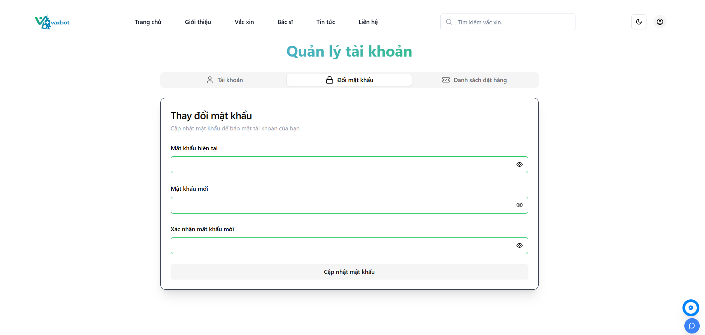

Test Case ID | Mô tả | Quy trình | Điều kiện tiên quyết | Kết quả mong đợi | Kết quả thực tế | Kết quả |  |  | Kết quả |  |  | Chú thích
 |  |  |  |  |  | Vòng 1 |  |  | Vòng 2
 |  |  |  |  |  | Trạng thái | Ngày kiểm tra | Người kiểm tra | Trạng thái | Ngày kiểm tra | Người kiểm tra
GUI_SHOW Đổi mật khẩu
GUI-DMK01 | [Mật khẩu hiện tại] Textbox |  |  | - Text color: black - Status: enable | - Text color: black - Status: enable | Pass | 06/05/2025 | Trân
GUI-DMK02 | [Mật khẩu mới] Textbox |  |  | - Text color: black - Status: enable | - Text color: black - Status: enable | Pass | 06/05/2025 | Trân
GUI-DMK03 | [Xác nhận mật khẩu mới] Textbox |  |  | - Text color: black - Status: enable | - Text color: black - Status: enable | Pass | 06/05/2025 | Trân
GUI-DMK04 | [Cập nhật mật khẩu] Button |  |  | - Text color: black - Status: enable | - Text color: black - Status: enable | Pass | 06/05/2025 | Trân
FUNCTION_SHOW Đổi mật khẩu
FUNC-DMK01 | Đổi mật khẩu thành công | 1. Đăng nhập thành công 2. Nhấn vào icon người góc bên phải 3. Nhấn vào tên người dùng 4. Nhấn vào "Đổi mật khẩu" 5. Nhập "Mật khẩu hiện tại": Tran1209@ 6. Nhập "Mật khẩu mới": Tran1209! 7. Nhập "Xác nhận mật khẩu mới":Tran1209! 8. Nhấn "Cập nhật mật khẩu" | Đăng nhập thành công | Thông báo "Đổi mật khẩu thành công!" | Thông báo "Đổi mật khẩu thành công!" | Pass | 06/05/2025 | Trân
FUNC-DMK02 | Đổi mật khẩu để trống trường "Xác nhận mật khẩu mới" | 1. Đăng nhập thành công 2. Nhấn vào icon người góc bên phải 3. Nhấn vào tên người dùng 4. Nhấn vào "Đổi mật khẩu" 5. Nhập "Mật khẩu hiện tại": Tran1209@ 6. Nhập "Mật khẩu mới": Tran1209! 7. Để trống "Xác nhận mật khẩu mới" 8. Nhấn "Cập nhật mật khẩu" | Đăng nhập thành công | Thông báo Mật khẩu là bắt buộc | Thông báo Mật khẩu là bắt buộc | Pass | 06/05/2025 | Trân
FUNC-DMK03 | Đổi mật khẩu để "Mật khẩu mới" thiếu chữ cái in hoa | 1. Đăng nhập thành công 2. Nhấn vào icon người góc bên phải 3. Nhấn vào tên người dùng 4. Nhấn vào "Đổi mật khẩu" 5. Nhập "Mật khẩu hiện tại": Tran1209@ 6. Nhập "Mật khẩu mới": ran1209! 7. Nhập "Xác nhận mật khẩu mới":ran1209! 8. Nhấn "Cập nhật mật khẩu" | Đăng nhập thành công | Thông báo " Mật khẩu phải có ít nhất 6 ký tự, chứa ít nhất một chữ cái viết hoa, một số và một ký tự đặc biệt" | Thông báo " Mật khẩu phải có ít nhất 6 ký tự, chứa ít nhất một chữ cái viết hoa, một số và một ký tự đặc biệt" | Pass | 06/05/2025 | Trân
FUNC-DMK04 | Đổi mật khẩu để "Mật khẩu mới" thiếu kí tự đặc biệt | 1. Đăng nhập thành công 2. Nhấn vào icon người góc bên phải 3. Nhấn vào tên người dùng 4. Nhấn vào "Đổi mật khẩu" 5. Nhập "Mật khẩu hiện tại": Tran1209@ 6. Nhập "Mật khẩu mới": Tran1209 7. Nhập "Xác nhận mật khẩu mới":Tran1209 8. Nhấn "Cập nhật mật khẩu" | Đăng nhập thành công | Thông báo " Mật khẩu phải có ít nhất 6 ký tự, chứa ít nhất một chữ cái viết hoa, một số và một ký tự đặc biệt" | Thông báo " Mật khẩu phải có ít nhất 6 ký tự, chứa ít nhất một chữ cái viết hoa, một số và một ký tự đặc biệt" | Pass | 06/05/2025 | Trân
FUNC-DMK05 | Đổi mật khẩu để "Mật khẩu mới" thiếu kí tự số | 1. Đăng nhập thành công 2. Nhấn vào icon người góc bên phải 3. Nhấn vào tên người dùng 4. Nhấn vào "Đổi mật khẩu" 5. Nhập "Mật khẩu hiện tại": Trann@ 6. Nhập "Mật khẩu mới": Trann@ 7. Nhập "Xác nhận mật khẩu mới":Trann@ 8. Nhấn "Cập nhật mật khẩu" | Đăng nhập thành công | Thông báo " Mật khẩu phải có ít nhất 6 ký tự, chứa ít nhất một chữ cái viết hoa, một số và một ký tự đặc biệt" | Thông báo " Mật khẩu phải có ít nhất 6 ký tự, chứa ít nhất một chữ cái viết hoa, một số và một ký tự đặc biệt" | Pass | 06/05/2025 | Trân
FUNC-DMK06 | Đổi mật khẩu để "Mật khẩu mới" không đủ 6 kí tự | 1. Đăng nhập thành công 2. Nhấn vào icon người góc bên phải 3. Nhấn vào tên người dùng 4. Nhấn vào "Đổi mật khẩu" 5. Nhập "Mật khẩu hiện tại": Tran1209@ 6. Nhập "Mật khẩu mới": Tan9@ 7. Nhập "Xác nhận mật khẩu mới":Tan9@ 8. Nhấn "Cập nhật mật khẩu" | Đăng nhập thành công | Thông báo " Mật khẩu phải có ít nhất 6 ký tự, chứa ít nhất một chữ cái viết hoa, một số và một ký tự đặc biệt" | Thông báo " Mật khẩu phải có ít nhất 6 ký tự, chứa ít nhất một chữ cái viết hoa, một số và một ký tự đặc biệt" | Pass | 06/05/2025 | Trân
FUNC-DMK07 | Đổi mật khẩu để "Mật khẩu mới" và " Xác nhận mật khẩu" không trùng nhau | 1. Đăng nhập thành công 2. Nhấn vào icon người góc bên phải 3. Nhấn vào tên người dùng 4. Nhấn vào "Đổi mật khẩu" 5. Nhập "Mật khẩu hiện tại": Tran1209@ 6. Nhập "Mật khẩu mới": Tran1209! 7. Nhập "Xác nhận mật khẩu mới":Tran129! 8. Nhấn "Cập nhật mật khẩu" | Đăng nhập thành công | Thông báo "Mật khẩu không khớp" | Thông báo "Mật khẩu không khớp" | Pass | 06/05/2025 | Trân
FUNC-DMK08 | Đổi mật khẩu để "Mật khẩu hiện tại" khác với mật khẩu đã đăng ký | 1. Đăng nhập thành công 2. Nhấn vào icon người góc bên phải 3. Nhấn vào tên người dùng 4. Nhấn vào "Đổi mật khẩu" 5. Nhập "Mật khẩu hiện tại": Tran129@ 6. Nhập "Mật khẩu mới": Tran1209! 7. Nhập "Xác nhận mật khẩu mới":Tran1209! 8. Nhấn "Cập nhật mật khẩu" | Đăng nhập thành công | Thông báo mật khẩu hiện tại không đúng | Thông báo mật khẩu hiện tại không đúng | Pass | 06/05/2025 | Trân
FUNC-DMK09 | Đổi mật khẩu để "Mật khẩu hiện tại" và "Mật khẩu mới" và "Mật khẩu mới" giống nhau | 1. Đăng nhập thành công 2. Nhấn vào icon người góc bên phải 3. Nhấn vào tên người dùng 4. Nhấn vào "Đổi mật khẩu" 5. Nhập "Mật khẩu hiện tại": Tran1209@ 6. Nhập "Mật khẩu mới": Tran1209@ 7. Nhập "Xác nhận mật khẩu mới":Tran1209@ 8. Nhấn "Cập nhật mật khẩu" | Đăng nhập thành công | Thông báo mật khẩu không được trùng | Thông báo mật khẩu không được trùng | Pass | 06/05/2025 | Trân

Xem blog tin tức
Project Name | Xây dựng Vaxbot - Website đặt lịch nhắc nhở tự động và chatbot AI tư vấn
Module Code | Xem blog tin tức
 | Hoàn thành | Lỗi | Chưa kiểm tra | Bị chặn | Tổng lần kiểm tra
Round 1 | 8 | 0 | 0 | 0 | 8
Round 2 | 0 | 0 | 0 | 0 | 0

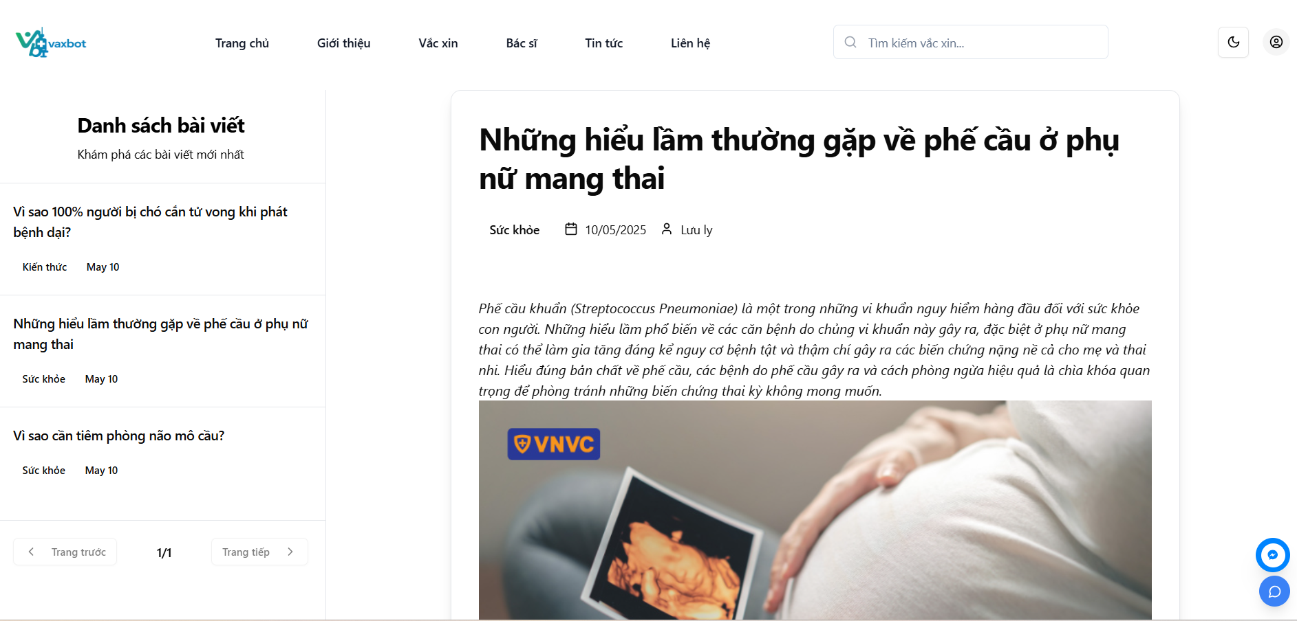

Test Case ID | Mô tả |  | Điều kiện tiên quyết | Kết quả mong đợi | Kết quả thực tế | Kết quả |  |  | Kết quả |  |  | Chú thích
 |  | Quy trình |  |  |  | Trạng thái | Ngày kiểm tra | Người kiểm tra | Trạng thái | Ngày kiểm tra | Người kiểm tra
GUI_SHOW Xem blog tin tức
GUI-XBTT01 | [Tiêu đề] Text |  |  | - Text color: black - Status: enable | - Text color: black - Status: enable | Pass | 26/04/2025 | Trân
GUI-XBTT02 | [Tag] Text |  |  | - Text color: black - Status: enable | - Text color: black - Status: enable | Pass | 26/04/2025 | Trân
GUI-XBTT03 | [Ngày tạo] Text |  |  | - Text color: black - Status: enable | - Text color: black - Status: enable | Pass | 26/04/2025 | Trân
GUI-XBTT04 | [Tác giả] Text |  |  | - Text color: black - Status: enable | - Text color: black - Status: enable | Pass | 26/04/2025 | Trân
GUI-XBTT05 | [Nội dung] Text |  |  | - Text color: black - Status: enable | - Text color: black - Status: enable | Pass | 26/04/2025 | Trân
GUI-XBTT06 | [Trang trước] Button |  |  | - Text color: black - Status: enable | - Text color: black - Status: enable | Pass | 26/04/2025 | Trân
GUI-XBTT07 | [Trang sau] Button |  |  | - Text color: black - Status: enable | - Text color: black - Status: enable | Pass | 26/04/2025 | Trân
FUNCTION_SHOW Xem blog tin tức
FUNC-XBTT01 | Xem blog tin tức | 1. Vào trang chủ 2. Nhấn vào mục "Bài viết mới nhất" 3. Nhấn vào blog tin tức cần xem | Vào trang chủ | Hiện thị bài blog cần xem | Hiện thị bài blog cần xem | Pass | 26/04/2025 | Trân

Quản lý blog
Project Name | Xây dựng Vaxbot - Website đặt lịch nhắc nhở tự động và chatbot AI tư vấn
Module Code | Quản lý blog
 | Hoàn thành | Lỗi | Chưa kiểm tra | Bị chặn | Tổng lần kiểm tra
Round 1 | 23 | 0 | 0 | 0 | 23
Round 2

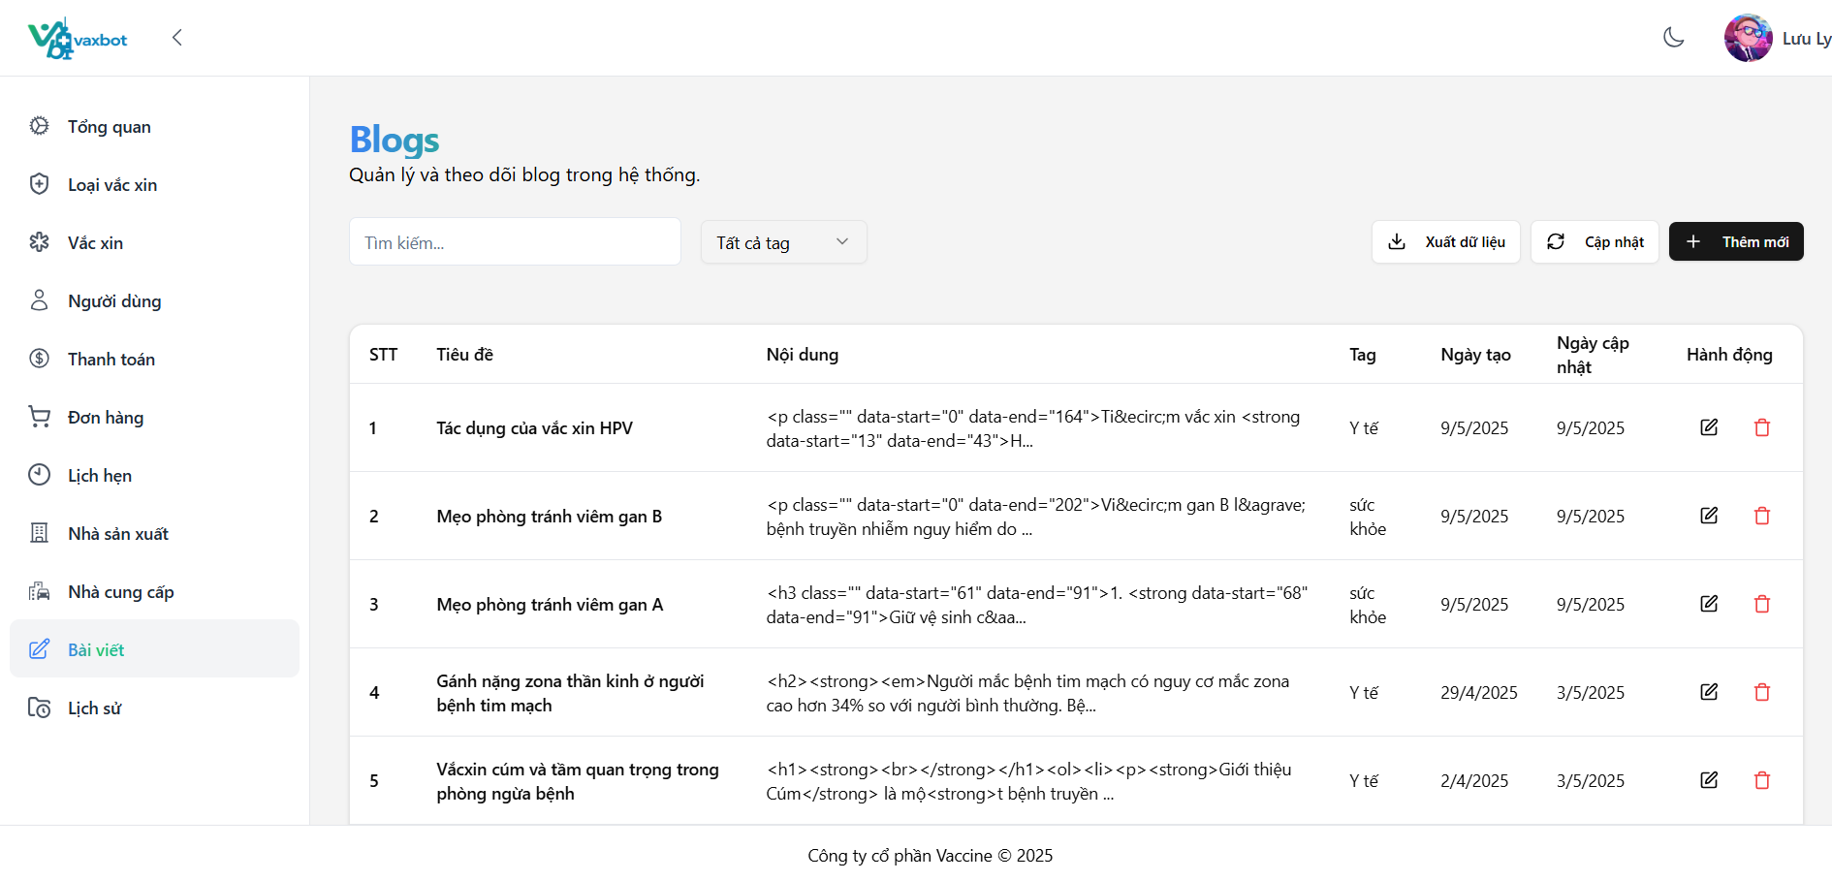

Test Case ID | Mô tả | Quy trình | Điều kiện tiên quyết | Kết quả mong đợi | Kết quả thực tế | Kết quả |  |  | Kết quả |  |  | Chú thích
 |  |  |  |  |  | Vòng 1 |  |  | Vòng 2
 |  |  |  |  |  | Trạng thái | Ngày kiểm tra | Người kiểm tra | Trạng thái | Ngày kiểm tra | Người kiểm tra
GUI_SHOW Quản lý blog
GUI-01 | [Tìm kiếm] Textbox |  |  | - Text color: black - Status: enable | - Text color: black - Status: enable | Pass | 27/04/2025 | Trân
GUI-TKB02 | [Tất cả tag] dropdown |  |  | - Text color: black - Status: enable | - Text color: black - Status: enable | Pass | 27/04/2025 | Trân
GUI-TKB03 | [Xuất dữ liệu] Button |  |  | - Text color: black - Status: enable | - Text color: black - Status: enable | Pass | 27/04/2025 | Trân
GUI-TKB04 | [Cập nhật] Button |  |  | - Text color: black - Status: enable | - Text color: black - Status: enable | Pass | 27/04/2025 | Trân
GUI-TKB05 | [Thêm mới] Button |  |  | - Text color: white - Status: enable | - Text color: white - Status: enable | Pass | 27/04/2025 | Trân
GUI-TKB06 | [STT] Text |  |  | - Text color: black - Status: enable | - Text color: black - Status: enable | Pass | 27/04/2025 | Trân
GUI-TKB07 | [Tiêu đề] Text |  |  | - Text color: black - Status: enable | - Text color: black - Status: enable | Pass | 27/04/2025 | Trân
GUI-TKB08 | [Nội dung] Text |  |  | - Text color: black - Status: enable | - Text color: black - Status: enable | Pass | 27/04/2025 | Trân
GUI-TKB09 | [Tag] Text |  |  | - Text color: black - Status: enable | - Text color: black - Status: enable | Pass | 27/04/2025 | Trân
GUI-TKB10 | [Ngày tạo] Text |  |  | - Text color: black - Status: enable | - Text color: black - Status: enable | Pass | 27/04/2025 | Trân
GUI-TKB11 | [Ngày cập nhật] Text |  |  | - Text color: black - Status: enable | - Text color: black - Status: enable | Pass | 27/04/2025 | Trân
GUI-TKB12 | [Xóa] Text |  |  | - Label: red - Status: enable | - Label: red - Status: enable | Pass | 27/04/2025 | Trân
GUI-TKB13 | [Chỉnh sửa] Text |  |  | - Label: black - Status: enable | - Label: black - Status: enable | Pass | 27/04/2025 | Trân
FUNCTION_SHOW Quản lý blog
FUNC-TTB01 | Tìm kiếm blogs | 1. Đăng nhập vào tài khoản Admin/nhân viên 2. Vào Dashboard và vào mục Quản lý blogs 3. Nhấn vào tìm kiếm 4. Nhập : Tác dụng của vắc xin HPV | Đăng nhập vào tài khoản admin / nhân viên | Hiện blog tìm kiếm | Hiện blog tìm kiếm | Pass | 27/04/2025 | Trân
FUNC-TTB02 | Lọc blogs | 1. Đăng nhập vào tài khoản Admin/nhân viên 2. Vào Dashboard và vào mục Quản lý blogs 3. Nhấn vào dropdown Tất cả các tag chọn tag cần lọc | Đăng nhập vào tài khoản admin / nhân viên | Hiện blog cần lọc | Hiện blog cần lọc | Pass | 27/04/2025 | Trân
FUNC-TTB03 | Kiểm tra xuất file Excel | 1. Đăng nhập vào tài khoản Admin/nhân viên 2. Vào Dashboard và vào mục Quản lý blogs 3. Nhấn vào button "Xuất Excel" | Đăng nhập vào tài khoản admin / nhân viên | Xuất thành công | Xuất thành công | Pass | 27/04/2025 | Trân
FUNC-TTB04 | Kiểm tra dữ liệu ở file Excel | 1. Đăng nhập vào tài khoản Admin/ nhân viên 2. Vào Dashboard và vào mục Quản lý blogs 3. Nhấn vào button "Xuất Excel" 4. Mở file Excel | Đăng nhập vào tài khoản admin / nhân viên | Dữ liệu hiển thị đúng vị trí và đồng bộ với website | Dữ liệu hiển thị đúng vị trí và đồng bộ với website | Pass | 27/04/2025 | Trân
FUNC-TTB05 | Thêm blog thành công | 1. Đăng nhập vào tài khoản Admin/nhân viên 2. Vào Dashboard và vào mục Quản lý blogs 3. Nhấn vào "Thêm mới" 4. Nhập "Tiêu đề bài viết": Tác dụng của vắc xin HPV 5. Nhập "Nội dung bài viết": Phòng ngừa ung thư cổ tử cung... 6. Nhấn "Tag": Y tế 7. Nhấn "Tạo bài viết" | Đăng nhập vào tài khoản admin / nhân viên | Xuất hiện "Bài viết blog đã thành công" | Xuất hiện "Bài viết blog đã thành công" | Pass | 27/04/2025 | Trân
FUNC-TTB06 | Thêm blog để trống trường "Tiêu đề bài viết" | 1. Đăng nhập vào tài khoản Admin/nhân viên 2. Vào Dashboard và vào mục Quản lý blogs 3. Nhấn vào "Thêm mới" 4. Để trống "Tiêu đề bài viết" 5. Nhập "Nội dung bài viết": Phòng ngừa ung thư cổ tử cung... 6. Nhấn "Tag": Y tế 7. Nhấn "Tạo bài viết" | Đăng nhập vào tài khoản admin / nhân viên | Xuất hiện "Tiêu đề không được để trống" | Xuất hiện "Tiêu đề không được để trống" | Pass | 27/04/2025 | Trân
FUNC-TTB07 | Thêm blog để trống trường "Nội dung bài viết" | 1. Đăng nhập vào tài khoản Admin/nhân viên 2. Vào Dashboard và vào mục Quản lý blogs 3. Nhấn vào "Thêm mới" 4. Nhập "Tiêu đề bài viết": Tác dụng của vắc xin HPV 5. Để trống "Nội dung bài viết" 6. Nhấn "Tag": Y tế 7. Nhấn "Tạo bài viết" | Đăng nhập vào tài khoản admin / nhân viên | Xuất hiện "Nội dung không được để trống" | Xuất hiện "Nội dung không được để trống" | Pass | 27/04/2025 | Trân
FUNC-TTB08 | Thêm blog để trống trường "Tag" | 1. Đăng nhập vào tài khoản Admin/nhân viên 2. Vào Dashboard và vào mục Quản lý blogs 3. Nhấn vào "Thêm mới" 4. Nhập "Tiêu đề bài viết": Tác dụng của vắc xin HPV 5. Nhập "Nội dung bài viết": Phòng ngừa ung thư cổ tử cung... 6. Để trống "Tag" 7. Nhấn "Tạo bài viết" | Đăng nhập vào tài khoản admin / nhân viên | Xuất hiện "Tag không được để trống" | Xuất hiện "Tag không được để trống" | Pass | 27/04/2025 | Trân
FUNC-TTB09 | Xóa blog | 1. Đăng nhập vào tài khoản Admin/nhân viên 2. Vào Dashboard và vào mục Quản lý blogs 3. Nhấn vào icon Xóa | Đăng nhập vào tài khoản admin / nhân viên | Xuất hiện "Bài viết đã được xóa thành công" | Xuất hiện "Bài viết đã được xóa thành công" | Pass | 27/04/2025 | Trân
FUNC-TTB10 | Chỉnh sửa blog | 1. Đăng nhập vào tài khoản Admin/nhân viên 2. Vào Dashboard và vào mục Quản lý blogs 3. Nhấn vào icon Chỉnh sửa | Đăng nhập vào tài khoản admin / nhân viên | Xuất hiện "Bài viết blog đã được cập nhật thành công" | Xuất hiện "Bài viết blog đã được cập nhật thành công" | Pass | 27/04/2025 | Trân

